Sheet1
[제작] MW 세서미 투명 젤하드 케이스_오스카
STI : 02 6673 4900 , Fax : 02 6406 6543
배송주소:
제품명 | [제작] MW 세서미 투명 젤하드 케이스_오스카
이미지 | 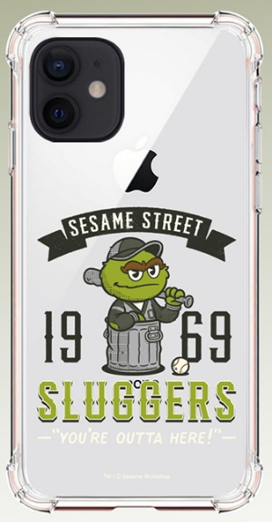 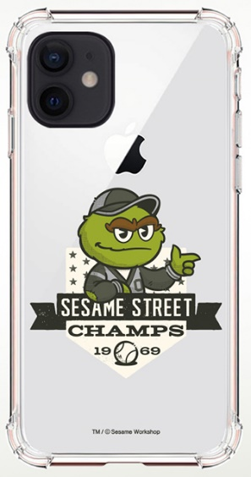 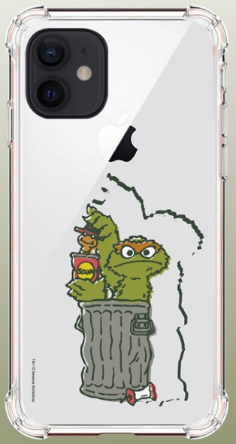 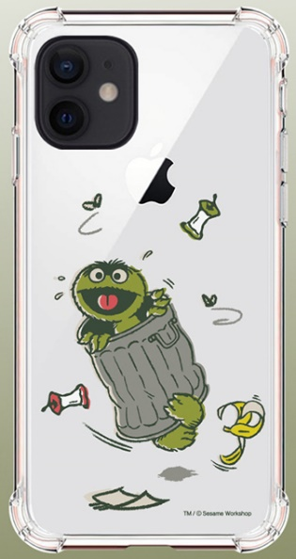 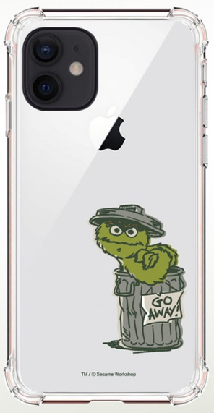 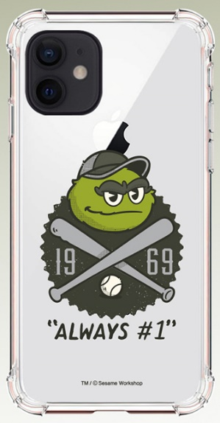
기종/디자인 | 오스카1969 | 오스카 배트 | 오스카 야구공 | 오스카 고웨이! | 오스카 통조림 | 오스카 우당탕
아이폰6/S
아이폰6/S플러스
아이폰7/8
아이폰7/8플러스
아이폰X/XS
아이폰XS MAX
아이폰XR
아이폰11
아이폰11 PRO
아이폰11 PRO MAX
아이폰12 mini
아이폰12/PRO
아이폰12 PRO MAX
아이폰13 mini
아이폰13
아이폰13 PRO
아이폰13 PRO MAX
아이폰14
아이폰14 PLUS
아이폰14 PRO
아이폰14 PRO MAX
갤럭시와이드3(J737)
갤럭시S7(G930)
갤럭시S7엣지(G935)
갤럭시S8(G950)
갤럭시S8플러스(G955)
갤럭시S9(G960)
갤럭시S9플러스(G965)
갤럭시S10e(G970)
갤럭시S10(G973)
갤럭시S10플러스(G975)
갤럭시S10 5G(G977)
갤럭시S20 FE(G781)
갤럭시S20(G981)
갤럭시S20플러스(G986)
갤럭시S20울트라(G988)
갤럭시S21 FE(G990)
갤럭시S21 (G991)
갤럭시S21플러스(G996)
갤럭시S21울트라(G998)
갤럭시S22(S901)
갤럭시S22플러스(S906)
갤럭시S22울트라(S908)
갤럭시S23(S911)
갤럭시S23플러스(S916)
갤럭시S23울트라(S918)
갤럭시노트8(N950)
갤럭시노트9(N960)
갤럭시노트10(N971)
갤럭시노트10플러스(N976)
갤럭시노트20(N981)
갤럭시노트20울트라(N986)
갤럭시A9프로(G887)
갤럭시A8 2018(A530)
갤럭시A6 2018(A600)
갤럭시Jean(A605)
갤럭시A7 2018(A750)
갤럭시A20e(A202)
갤럭시와이드4(A205)/갤럭시A30Duos(A305)-호환
갤럭시A50Duos(A505)
갤럭시A80(A805)
갤럭시A90 5G(A908S)
갤럭시A12(A125)
갤럭시A21S(A217)
갤럭시A31(A315)
갤럭시A51(A516)
갤럭시A71(A716)
갤럭시A32 LTE(A325)
갤럭시A42(A426)
갤럭시A82(A826)
갤럭시J3 2017(J330)
갤럭시J5 2017(J530)
갤럭시J7 2017(J730)
엘지G7(LM-G710)
엘지G8(LM-G820)
엘지벨벳(LM-G900)
엘지V40(LM-V409)
엘지V50(LM-V500)
엘지V50S(LM-V510)

